Hoja1
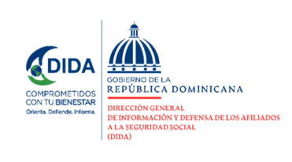

%53%

Datos Estadísticos Mensuales de la
Dirección de Planificación y Desarrollo

Octubre-Diciembre 2023
47%

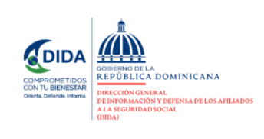

Asistencias Brindadas por Tipos de Seguros:

Distribución de Asistencias Brindadas por Tipos de Seguros
Octubre-Diciembre 2023
Tipos de Seguros | Cantidad | %
Informaciones Generales del SDSS | 128,371 | 42.10%
Seguro Familiar de Salud (SFS) | 100,063 | 32.81%
Seguro de Vejez, Discapacidad y Sobrevivencia (SVDS) | 74,930 | 24.57%
Seguro de Riesgos Laborales (SRL) | 1567 | 0.51%
Total General | 304,931 | 100%
Fuente: Base de datos DIDA

Distribución de Asistencias Brindadas por Oficinas
Octubre-Diciembre 2023
Oficinas | Cantidad
Distrito Nacional (DIDA Central) | 84,633
Santiago | 43,645
San Pedro de Macorís | 36,600
La Romana | 19,414
Punto GOB Megacentro | 15,098
La Vega | 14,170
Azua | 12,595
San Francisco de Macorís | 12,118
Higüey | 10,812
Barahona | 8,428
Mao | 7,741
Puerto Plata | 7,417
Punto GOB Sambil | 7,182
San Cristóbal | 6,218
San Juan de la Maguana | 5,937
Bávaro | 3,414
Bahoruco | 2,326
Samaná | 2,251
Punto GOB Expreso Occidental Mall | 2,180
Punto GOB Expreso Santiago | 1,897
Punto GOB Expreso Las Américas | 684
Punto GOB Colinas Centro | 171
Total General | 304,931 | 1
Fuente: Base de datos DIDA

Quejas, Reclamaciones y Denuncias:

Quejas, Reclamaciones y Denuncias Atendidas por Tipos de Seguros
Octubre-Diciembre 2023
Tipos de Seguros | Cantidad | %
Seguro de Vejez, Discapacidad y Sobrevivencia (SVDS) | 4,019 | 47.71%
Informaciones Generales del SDSS | 2,829 | 33.59%
Seguro Familiar de Salud (SFS) | 1,563 | 18.56%
Seguro de Riesgos Laborales (SRL) | 12 | 0.14%
Total General | 8,423 | 100%
Fuente: Base de datos DIDA

Quejas, Reclamaciones y Denuncias Atendidas por Oficinas
Octubre-Diciembre 2023
Oficinas | Cantidad
Distrito Nacional (DIDA Central) | 1,903
San Pedro de Macorís | 1326
Santiago | 1,248
Azua | 888
San Cristóbal | 441
La Vega | 414
Punto GOB Megacentro | 374
La Romana | 344
Higüey | 295
Barahona | 225
San Francisco de Macorís | 201
Puerto Plata | 189
Mao | 132
Punto GOB Sambil | 121
San Juan de la Maguana | 105
Samaná | 70
Bávaro | 61
Punto GOB Expreso Occidental Mall | 49
Punto GOB Expreso Santiago | 23
Bahoruco | 7
Punto GOB Expreso Las Américas | 4
Punto GOB Colinas Centro | 3
Total General | 8,423 | 2
Fuente: Base de datos DIDA
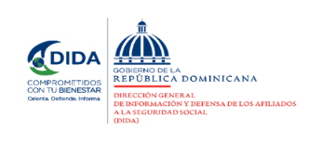

Actividades de Promoción Realizadas Sobre el SDSS:

Actividades de Promoción
Octubre-Diciembre 2023
Actividades Realizadas | Cantidad

Charlas Realizadas Sobre el Sistema Dominicano de Seguridad Social | 43
Encuentros y Reuniones de Promoción con Encargados de Recursos Humanos de Empresas Públicas y Privadas | 19
Conversatorios de Orientación Dirigidos a Grupos Organizados y Estudiosos del SDSS | 3
Talleres de Orientacion y Capacitacion sobre el SDSS | 4
Operativos de Orientación y Defensoría en Centros de Salud y Centros de Trabajos | 7
Total General | 76
Fuente: Base de datos DIDA

Descripción | Cantidad
Consultas Legales Brindadas a Afiliados y Empresas | 26
Certificaciones de Aportes Tramitadas a la TSS y Entregadas a los Afiliados. | 2068
Certificaciones de Aportes Entregadas a los Afiliados Según Convenio Con España | 17
Cartas de No Cobertura Entregadas a los Afiliados | 1017
Históricos de Descuentos Solicitados a la TSS y Entregados a los Afiliados. | 14,427
Fuente: Base de datos DIDA |  | 3

 | Xiomara de Coo.
 | Directora de Planificación y Desarrollo

